LevelC_电能量市场出清电价
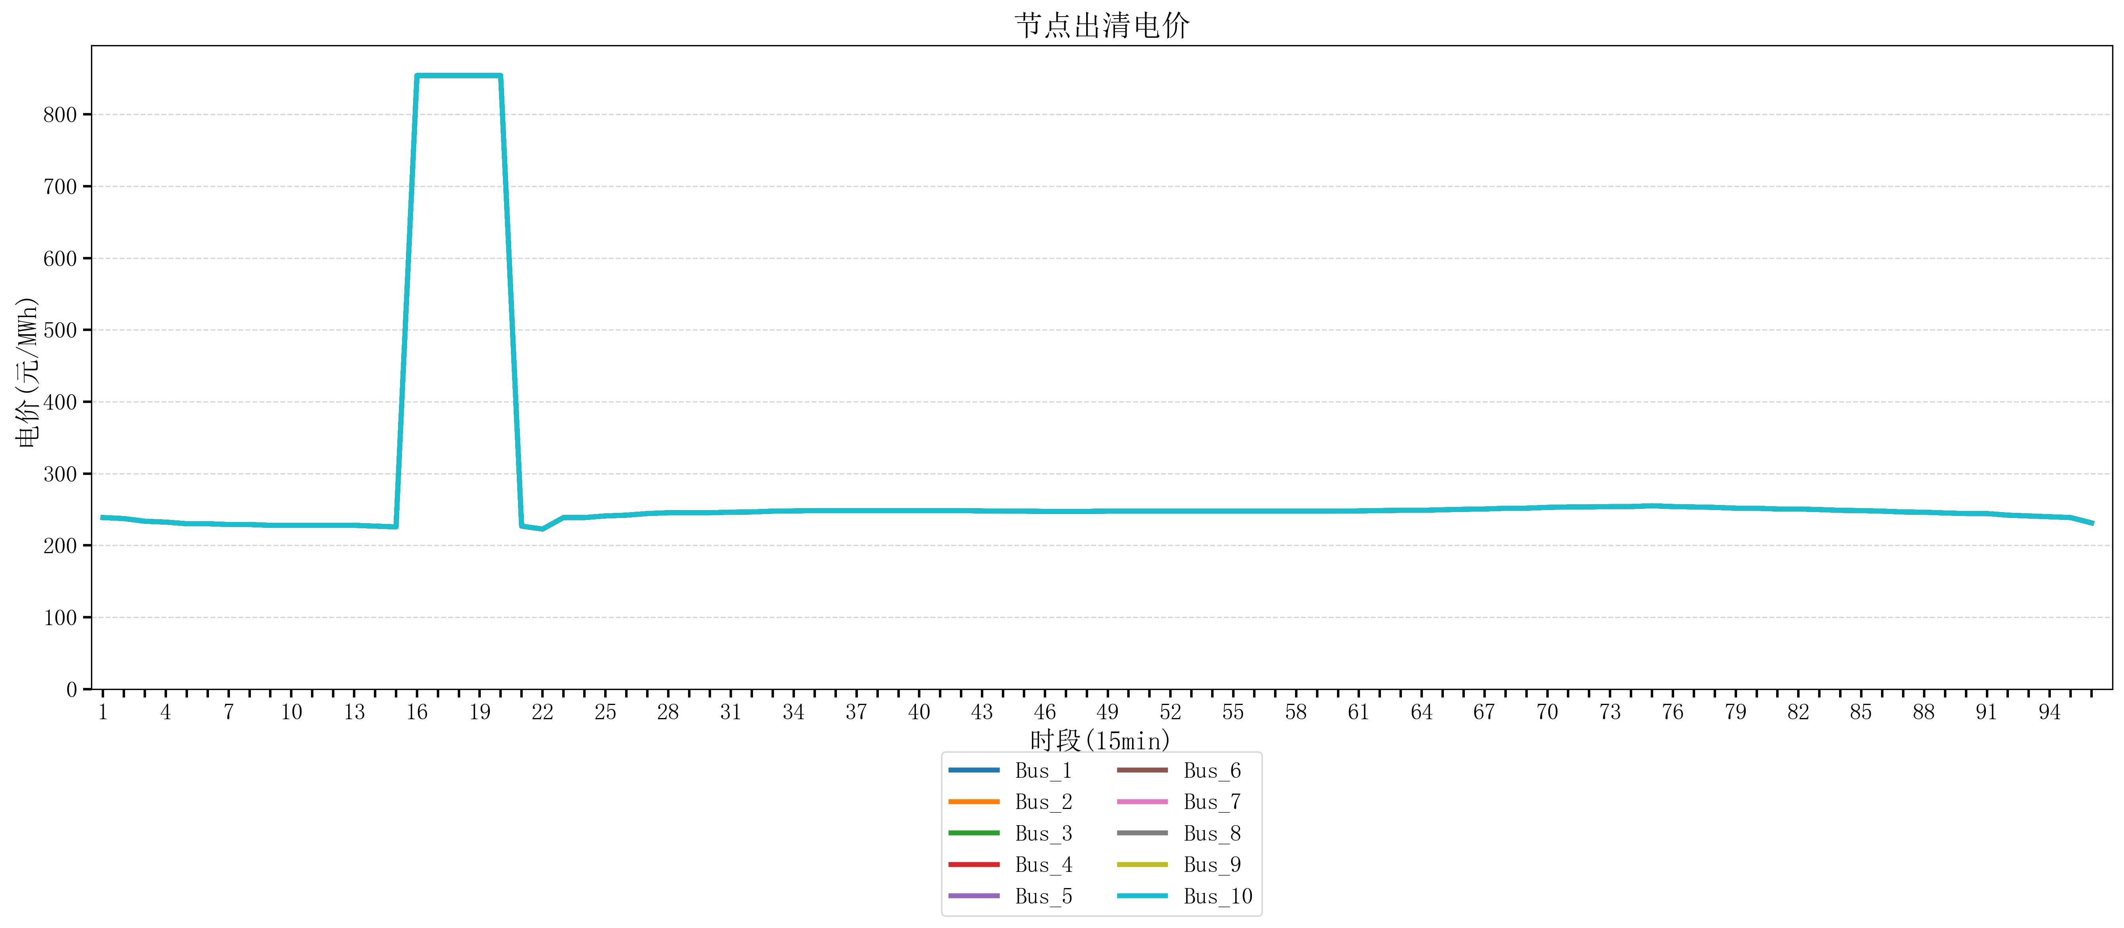
节点编号 | 电价类型 | 时段1 | 时段2 | 时段3 | 时段4 | 时段5 | 时段6 | 时段7 | 时段8 | 时段9 | 时段10 | 时段11 | 时段12 | 时段13 | 时段14 | 时段15 | 时段16 | 时段17 | 时段18 | 时段19 | 时段20
id | price_type | t1 | t2 | t3 | t4 | t5 | t6 | t7 | t8 | t9 | t10 | t11 | t12 | t13 | t14 | t15 | t16 | t17 | t18 | t19 | t20
str | str | float64 | float64 | float64 | float64 | float64 | float64 | float64 | float64 | float64 | float64 | float64 | float64 | float64 | float64 | float64 | float64 | float64 | float64 | float64 | float64
Bus_1 | 电能量电价 | 238.76944 | 237.35712 | 233.67344 | 232.414 | 230.18632 | 230.18632 | 229.07248 | 229.07248 | 227.95864 | 227.95864 | 227.95864 | 227.95864 | 227.95864 | 226.8448 | 225.73096 | 853.98584 | 853.98584 | 853.98584 | 853.98584 | 853.98584
Bus_2 | 电能量电价 | 238.76944 | 237.35712 | 233.67344 | 232.414 | 230.18632 | 230.18632 | 229.07248 | 229.07248 | 227.95864 | 227.95864 | 227.95864 | 227.95864 | 227.95864 | 226.8448 | 225.73096 | 853.98584 | 853.98584 | 853.98584 | 853.98584 | 853.98584
Bus_3 | 电能量电价 | 238.76944 | 237.35712 | 233.67344 | 232.414 | 230.18632 | 230.18632 | 229.07248 | 229.07248 | 227.95864 | 227.95864 | 227.95864 | 227.95864 | 227.95864 | 226.8448 | 225.73096 | 853.98584 | 853.98584 | 853.98584 | 853.98584 | 853.98584
Bus_4 | 电能量电价 | 238.76944 | 237.35712 | 233.67344 | 232.414 | 230.18632 | 230.18632 | 229.07248 | 229.07248 | 227.95864 | 227.95864 | 227.95864 | 227.95864 | 227.95864 | 226.8448 | 225.73096 | 853.98584 | 853.98584 | 853.98584 | 853.98584 | 853.98584
Bus_5 | 电能量电价 | 238.76944 | 237.35712 | 233.67344 | 232.414 | 230.18632 | 230.18632 | 229.07248 | 229.07248 | 227.95864 | 227.95864 | 227.95864 | 227.95864 | 227.95864 | 226.8448 | 225.73096 | 853.98584 | 853.98584 | 853.98584 | 853.98584 | 853.98584
Bus_6 | 电能量电价 | 238.76944 | 237.35712 | 233.67344 | 232.414 | 230.18632 | 230.18632 | 229.07248 | 229.07248 | 227.95864 | 227.95864 | 227.95864 | 227.95864 | 227.95864 | 226.8448 | 225.73096 | 853.98584 | 853.98584 | 853.98584 | 853.98584 | 853.98584
Bus_7 | 电能量电价 | 238.76944 | 237.35712 | 233.67344 | 232.414 | 230.18632 | 230.18632 | 229.07248 | 229.07248 | 227.95864 | 227.95864 | 227.95864 | 227.95864 | 227.95864 | 226.8448 | 225.73096 | 853.98584 | 853.98584 | 853.98584 | 853.98584 | 853.98584
Bus_8 | 电能量电价 | 238.76944 | 237.35712 | 233.67344 | 232.414 | 230.18632 | 230.18632 | 229.07248 | 229.07248 | 227.95864 | 227.95864 | 227.95864 | 227.95864 | 227.95864 | 226.8448 | 225.73096 | 853.98584 | 853.98584 | 853.98584 | 853.98584 | 853.98584
Bus_9 | 电能量电价 | 238.76944 | 237.35712 | 233.67344 | 232.414 | 230.18632 | 230.18632 | 229.07248 | 229.07248 | 227.95864 | 227.95864 | 227.95864 | 227.95864 | 227.95864 | 226.8448 | 225.73096 | 853.98584 | 853.98584 | 853.98584 | 853.98584 | 853.98584
Bus_10 | 电能量电价 | 238.76944 | 237.35712 | 233.67344 | 232.414 | 230.18632 | 230.18632 | 229.07248 | 229.07248 | 227.95864 | 227.95864 | 227.95864 | 227.95864 | 227.95864 | 226.8448 | 225.73096 | 853.98584 | 853.98584 | 853.98584 | 853.98584 | 853.98584
Bus_11 | 电能量电价 | 238.76944 | 237.35712 | 233.67344 | 232.414 | 230.18632 | 230.18632 | 229.07248 | 229.07248 | 227.95864 | 227.95864 | 227.95864 | 227.95864 | 227.95864 | 226.8448 | 225.73096 | 853.98584 | 853.98584 | 853.98584 | 853.98584 | 853.98584
Bus_12 | 电能量电价 | 238.76944 | 237.35712 | 233.67344 | 232.414 | 230.18632 | 230.18632 | 229.07248 | 229.07248 | 227.95864 | 227.95864 | 227.95864 | 227.95864 | 227.95864 | 226.8448 | 225.73096 | 853.98584 | 853.98584 | 853.98584 | 853.98584 | 853.98584
Bus_13 | 电能量电价 | 238.76944 | 237.35712 | 233.67344 | 232.414 | 230.18632 | 230.18632 | 229.07248 | 229.07248 | 227.95864 | 227.95864 | 227.95864 | 227.95864 | 227.95864 | 226.8448 | 225.73096 | 853.98584 | 853.98584 | 853.98584 | 853.98584 | 853.98584
Bus_14 | 电能量电价 | 238.76944 | 237.35712 | 233.67344 | 232.414 | 230.18632 | 230.18632 | 229.07248 | 229.07248 | 227.95864 | 227.95864 | 227.95864 | 227.95864 | 227.95864 | 226.8448 | 225.73096 | 853.98584 | 853.98584 | 853.98584 | 853.98584 | 853.98584
Bus_15 | 电能量电价 | 238.76944 | 237.35712 | 233.67344 | 232.414 | 230.18632 | 230.18632 | 229.07248 | 229.07248 | 227.95864 | 227.95864 | 227.95864 | 227.95864 | 227.95864 | 226.8448 | 225.73096 | 853.98584 | 853.98584 | 853.98584 | 853.98584 | 853.98584
Bus_16 | 电能量电价 | 238.76944 | 237.35712 | 233.67344 | 232.414 | 230.18632 | 230.18632 | 229.07248 | 229.07248 | 227.95864 | 227.95864 | 227.95864 | 227.95864 | 227.95864 | 226.8448 | 225.73096 | 853.98584 | 853.98584 | 853.98584 | 853.98584 | 853.98584
Bus_17 | 电能量电价 | 238.76944 | 237.35712 | 233.67344 | 232.414 | 230.18632 | 230.18632 | 229.07248 | 229.07248 | 227.95864 | 227.95864 | 227.95864 | 227.95864 | 227.95864 | 226.8448 | 225.73096 | 853.98584 | 853.98584 | 853.98584 | 853.98584 | 853.98584
Bus_18 | 电能量电价 | 238.76944 | 237.35712 | 233.67344 | 232.414 | 230.18632 | 230.18632 | 229.07248 | 229.07248 | 227.95864 | 227.95864 | 227.95864 | 227.95864 | 227.95864 | 226.8448 | 225.73096 | 853.98584 | 853.98584 | 853.98584 | 853.98584 | 853.98584
Bus_19 | 电能量电价 | 238.76944 | 237.35712 | 233.67344 | 232.414 | 230.18632 | 230.18632 | 229.07248 | 229.07248 | 227.95864 | 227.95864 | 227.95864 | 227.95864 | 227.95864 | 226.8448 | 225.73096 | 853.98584 | 853.98584 | 853.98584 | 853.98584 | 853.98584
Bus_20 | 电能量电价 | 238.76944 | 237.35712 | 233.67344 | 232.414 | 230.18632 | 230.18632 | 229.07248 | 229.07248 | 227.95864 | 227.95864 | 227.95864 | 227.95864 | 227.95864 | 226.8448 | 225.73096 | 853.98584 | 853.98584 | 853.98584 | 853.98584 | 853.98584
Bus_21 | 电能量电价 | 238.76944 | 237.35712 | 233.67344 | 232.414 | 230.18632 | 230.18632 | 229.07248 | 229.07248 | 227.95864 | 227.95864 | 227.95864 | 227.95864 | 227.95864 | 226.8448 | 225.73096 | 853.98584 | 853.98584 | 853.98584 | 853.98584 | 853.98584
Bus_22 | 电能量电价 | 238.76944 | 237.35712 | 233.67344 | 232.414 | 230.18632 | 230.18632 | 229.07248 | 229.07248 | 227.95864 | 227.95864 | 227.95864 | 227.95864 | 227.95864 | 226.8448 | 225.73096 | 853.98584 | 853.98584 | 853.98584 | 853.98584 | 853.98584
Bus_23 | 电能量电价 | 238.76944 | 237.35712 | 233.67344 | 232.414 | 230.18632 | 230.18632 | 229.07248 | 229.07248 | 227.95864 | 227.95864 | 227.95864 | 227.95864 | 227.95864 | 226.8448 | 225.73096 | 853.98584 | 853.98584 | 853.98584 | 853.98584 | 853.98584
Bus_24 | 电能量电价 | 238.76944 | 237.35712 | 233.67344 | 232.414 | 230.18632 | 230.18632 | 229.07248 | 229.07248 | 227.95864 | 227.95864 | 227.95864 | 227.95864 | 227.95864 | 226.8448 | 225.73096 | 853.98584 | 853.98584 | 853.98584 | 853.98584 | 853.98584
Bus_25 | 电能量电价 | 238.76944 | 237.35712 | 233.67344 | 232.414 | 230.18632 | 230.18632 | 229.07248 | 229.07248 | 227.95864 | 227.95864 | 227.95864 | 227.95864 | 227.95864 | 226.8448 | 225.73096 | 853.98584 | 853.98584 | 853.98584 | 853.98584 | 853.98584
Bus_26 | 电能量电价 | 238.76944 | 237.35712 | 233.67344 | 232.414 | 230.18632 | 230.18632 | 229.07248 | 229.07248 | 227.95864 | 227.95864 | 227.95864 | 227.95864 | 227.95864 | 226.8448 | 225.73096 | 853.98584 | 853.98584 | 853.98584 | 853.98584 | 853.98584
Bus_27 | 电能量电价 | 238.76944 | 237.35712 | 233.67344 | 232.414 | 230.18632 | 230.18632 | 229.07248 | 229.07248 | 227.95864 | 227.95864 | 227.95864 | 227.95864 | 227.95864 | 226.8448 | 225.73096 | 853.98584 | 853.98584 | 853.98584 | 853.98584 | 853.98584
Bus_28 | 电能量电价 | 238.76944 | 237.35712 | 233.67344 | 232.414 | 230.18632 | 230.18632 | 229.07248 | 229.07248 | 227.95864 | 227.95864 | 227.95864 | 227.95864 | 227.95864 | 226.8448 | 225.73096 | 853.98584 | 853.98584 | 853.98584 | 853.98584 | 853.98584
Bus_29 | 电能量电价 | 238.76944 | 237.35712 | 233.67344 | 232.414 | 230.18632 | 230.18632 | 229.07248 | 229.07248 | 227.95864 | 227.95864 | 227.95864 | 227.95864 | 227.95864 | 226.8448 | 225.73096 | 853.98584 | 853.98584 | 853.98584 | 853.98584 | 853.98584
Bus_30 | 电能量电价 | 238.76944 | 237.35712 | 233.67344 | 232.414 | 230.18632 | 230.18632 | 229.07248 | 229.07248 | 227.95864 | 227.95864 | 227.95864 | 227.95864 | 227.95864 | 226.8448 | 225.73096 | 853.98584 | 853.98584 | 853.98584 | 853.98584 | 853.98584
Bus_31 | 电能量电价 | 238.76944 | 237.35712 | 233.67344 | 232.414 | 230.18632 | 230.18632 | 229.07248 | 229.07248 | 227.95864 | 227.95864 | 227.95864 | 227.95864 | 227.95864 | 226.8448 | 225.73096 | 853.98584 | 853.98584 | 853.98584 | 853.98584 | 853.98584
Bus_32 | 电能量电价 | 238.76944 | 237.35712 | 233.67344 | 232.414 | 230.18632 | 230.18632 | 229.07248 | 229.07248 | 227.95864 | 227.95864 | 227.95864 | 227.95864 | 227.95864 | 226.8448 | 225.73096 | 853.98584 | 853.98584 | 853.98584 | 853.98584 | 853.98584
Bus_33 | 电能量电价 | 238.76944 | 237.35712 | 233.67344 | 232.414 | 230.18632 | 230.18632 | 229.07248 | 229.07248 | 227.95864 | 227.95864 | 227.95864 | 227.95864 | 227.95864 | 226.8448 | 225.73096 | 853.98584 | 853.98584 | 853.98584 | 853.98584 | 853.98584
Bus_34 | 电能量电价 | 238.76944 | 237.35712 | 233.67344 | 232.414 | 230.18632 | 230.18632 | 229.07248 | 229.07248 | 227.95864 | 227.95864 | 227.95864 | 227.95864 | 227.95864 | 226.8448 | 225.73096 | 853.98584 | 853.98584 | 853.98584 | 853.98584 | 853.98584
Bus_35 | 电能量电价 | 238.76944 | 237.35712 | 233.67344 | 232.414 | 230.18632 | 230.18632 | 229.07248 | 229.07248 | 227.95864 | 227.95864 | 227.95864 | 227.95864 | 227.95864 | 226.8448 | 225.73096 | 853.98584 | 853.98584 | 853.98584 | 853.98584 | 853.98584
Bus_36 | 电能量电价 | 238.76944 | 237.35712 | 233.67344 | 232.414 | 230.18632 | 230.18632 | 229.07248 | 229.07248 | 227.95864 | 227.95864 | 227.95864 | 227.95864 | 227.95864 | 226.8448 | 225.73096 | 853.98584 | 853.98584 | 853.98584 | 853.98584 | 853.98584
Bus_37 | 电能量电价 | 238.76944 | 237.35712 | 233.67344 | 232.414 | 230.18632 | 230.18632 | 229.07248 | 229.07248 | 227.95864 | 227.95864 | 227.95864 | 227.95864 | 227.95864 | 226.8448 | 225.73096 | 853.98584 | 853.98584 | 853.98584 | 853.98584 | 853.98584
Bus_38 | 电能量电价 | 238.76944 | 237.35712 | 233.67344 | 232.414 | 230.18632 | 230.18632 | 229.07248 | 229.07248 | 227.95864 | 227.95864 | 227.95864 | 227.95864 | 227.95864 | 226.8448 | 225.73096 | 853.98584 | 853.98584 | 853.98584 | 853.98584 | 853.98584
Bus_39 | 电能量电价 | 238.76944 | 237.35712 | 233.67344 | 232.414 | 230.18632 | 230.18632 | 229.07248 | 229.07248 | 227.95864 | 227.95864 | 227.95864 | 227.95864 | 227.95864 | 226.8448 | 225.73096 | 853.98584 | 853.98584 | 853.98584 | 853.98584 | 853.98584
Bus_40 | 电能量电价 | 238.76944 | 237.35712 | 233.67344 | 232.414 | 230.18632 | 230.18632 | 229.07248 | 229.07248 | 227.95864 | 227.95864 | 227.95864 | 227.95864 | 227.95864 | 226.8448 | 225.73096 | 853.98584 | 853.98584 | 853.98584 | 853.98584 | 853.98584
Bus_41 | 电能量电价 | 238.76944 | 237.35712 | 233.67344 | 232.414 | 230.18632 | 230.18632 | 229.07248 | 229.07248 | 227.95864 | 227.95864 | 227.95864 | 227.95864 | 227.95864 | 226.8448 | 225.73096 | 853.98584 | 853.98584 | 853.98584 | 853.98584 | 853.98584
Bus_42 | 电能量电价 | 238.76944 | 237.35712 | 233.67344 | 232.414 | 230.18632 | 230.18632 | 229.07248 | 229.07248 | 227.95864 | 227.95864 | 227.95864 | 227.95864 | 227.95864 | 226.8448 | 225.73096 | 853.98584 | 853.98584 | 853.98584 | 853.98584 | 853.98584
Bus_43 | 电能量电价 | 238.76944 | 237.35712 | 233.67344 | 232.414 | 230.18632 | 230.18632 | 229.07248 | 229.07248 | 227.95864 | 227.95864 | 227.95864 | 227.95864 | 227.95864 | 226.8448 | 225.73096 | 853.98584 | 853.98584 | 853.98584 | 853.98584 | 853.98584
Bus_44 | 电能量电价 | 238.76944 | 237.35712 | 233.67344 | 232.414 | 230.18632 | 230.18632 | 229.07248 | 229.07248 | 227.95864 | 227.95864 | 227.95864 | 227.95864 | 227.95864 | 226.8448 | 225.73096 | 853.98584 | 853.98584 | 853.98584 | 853.98584 | 853.98584
Bus_1 | 阻塞电价 | 0 | 0 | 0 | 0 | 0 | 0 | 0 | 0 | 0 | 0 | 0 | 0 | 0 | 0 | 0 | 0 | 0 | 0 | 0 | 0
Bus_2 | 阻塞电价 | 0 | 0 | 0 | 0 | 0 | 0 | 0 | 0 | 0 | 0 | 0 | 0 | 0 | 0 | 0 | 0 | 0 | 0 | 0 | 0
...

LevelC_电力电量平衡表单
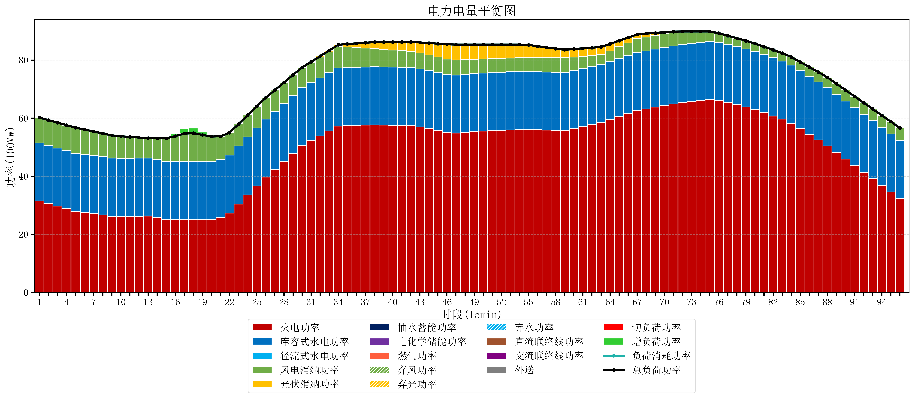
元件名称 | 时段1 | 时段2 | 时段3 | 时段4 | 时段5 | 时段6 | 时段7 | 时段8 | 时段9 | 时段10 | 时段11 | 时段12 | 时段13 | 时段14 | 时段15 | 时段16 | 时段17
name | t1 | t2 | t3 | t4 | t5 | t6 | t7 | t8 | t9 | t10 | t11 | t12 | t13 | t14 | t15 | t16 | t17
str | float64 | float64 | float64 | float64 | float64 | float64 | float64 | float64 | float64 | float64 | float64 | float64 | float64 | float64 | float64 | float64 | float64
火电功率 | 31.4554434 | 30.563730785 | 29.672018171 | 28.780305556 | 27.888592941 | 27.425994053 | 27.027762223 | 26.629530394 | 26.231298564 | 26.154560069 | 26.191289811 | 26.228019552 | 26.264749293 | 25.788384958 | 24.982174432 | 24.990692521 | 25.033124654
库容式水电功率 | 20 | 20 | 20 | 20 | 20 | 20 | 20 | 20 | 20 | 20 | 20 | 20 | 20 | 20 | 20 | 20 | 20
径流式水电功率 | 0 | 0 | 0 | 0 | 0 | 0 | 0 | 0 | 0 | 0 | 0 | 0 | 0 | 0 | 0 | 0 | 0
风电消纳功率 | 8.73 | 8.7517894737 | 8.7735789474 | 8.7953684211 | 8.8171578947 | 8.5989473684 | 8.3447368421 | 8.0905263158 | 7.8363157895 | 7.5821052632 | 7.3278947368 | 7.0736842105 | 6.8194736842 | 7.2107368421 | 8.0169473684 | 8.8231578947 | 9.6293684211
光伏消纳功率 | 0 | 0 | 0 | 0 | 0 | 0 | 0 | 0 | 0 | 0 | 0 | 0 | 0 | 0 | 0 | 0 | 0
抽水蓄能功率 | 0 | 0 | 0 | 0 | 0 | 0 | 0 | 0 | 0 | 0 | 0 | 0 | 0 | 0 | 0 | 0 | 0
电化学储能功率 | 0 | 0 | 0 | 0 | 0 | 0 | 0 | 0 | 0 | 0 | 0 | 0 | 0 | 0 | 0 | 0 | 0
燃气功率 | 0 | 0 | 0 | 0 | 0 | 0 | 0 | 0 | 0 | 0 | 0 | 0 | 0 | 0 | 0 | 0 | 0
直流联络线功率 | 0 | 0 | 0 | 0 | 0 | 0 | 0 | 0 | 0 | 0 | 0 | 0 | 0 | 0 | 0 | 0 | 0
交流联络线功率 | 0 | 0 | 0 | 0 | 0 | 0 | 0 | 0 | 0 | 0 | 0 | 0 | 0 | 0 | 0 | 0 | 0
负荷消耗功率 | 60.1854434 | 59.315520259 | 58.445597118 | 57.575673977 | 56.705750836 | 56.024941421 | 55.372499065 | 54.720056709 | 54.067614354 | 53.736665333 | 53.519184547 | 53.301703762 | 53.084222977 | 52.9991218 | 52.9991218 | 53.813850416 | 54.662493075
外送 | 0 | 0 | 0 | 0 | 0 | 0 | 0 | 0 | 0 | 0 | 0 | 0 | 0 | 0 | 0 | 0 | 0
总负荷功率 | 60.1854434 | 59.315520259 | 58.445597118 | 57.575673977 | 56.705750836 | 56.024941421 | 55.372499065 | 54.720056709 | 54.067614354 | 53.736665333 | 53.519184547 | 53.301703762 | 53.084222977 | 52.9991218 | 52.9991218 | 53.813850416 | 54.662493075
弃风功率 | 0 | 0 | 0 | 0 | 0 | 0 | 0 | 0 | 0 | 0 | 0 | 0 | 0 | 0 | 0 | 0 | 0
弃光功率 | 0 | 0 | 0 | 0 | 0 | 0 | 0 | 0 | 0 | 0 | 0 | 0 | 0 | 0 | 0 | 0 | 0
弃水功率 | 0 | 0 | 0 | 0 | 0 | 0 | 0 | 0 | 0 | 0 | 0 | 0 | 0 | 0 | 0 | 0 | 0
切负荷功率 | 0 | 0 | 0 | 0 | 0 | 0 | 0 | 0 | 0 | 0 | 0 | 0 | 0 | 0 | 0 | 0 | 0
增负荷功率 | 0 | 0 | 0 | 0 | 0 | 0 | 0 | 0 | 0 | 0 | 0 | 0 | 0 | 0 | 0 | 0.81472861551 | 1.6633712748

